08(1)
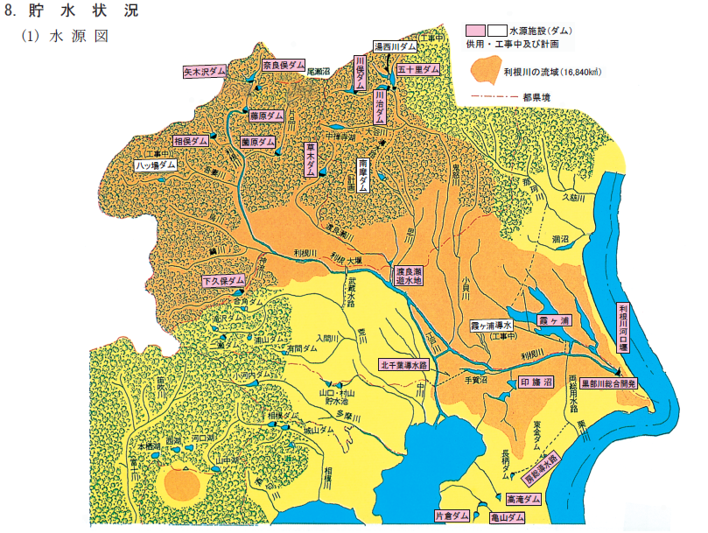
八ッ場ダム
工事中
湯西川ダム

